Card 1 - Intro
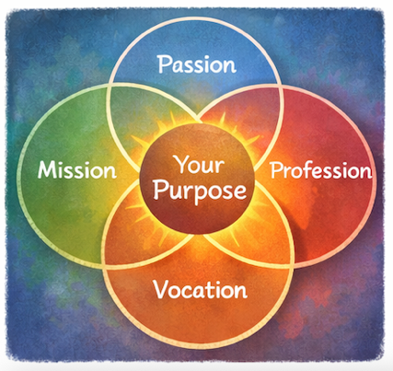
Field | Day/Lesson on Ikigai: Discover your purpose
Title | Ikigai: Twój sens istnienia
Text | A co, jeśli przywództwo nie zaczyna się od ambicji, lecz od poczucia celu? Wyrusz w inspirującą podróż, aby odkryć swoje Ikigai – miejsce, w którym Twoje talenty i pasje spotykają się z potrzebami świata.
Quote | Twoje talenty nabierają prawdziwej mocy, gdy służą czemuś większemu niż Ty sama.
Image | 1_AVITEUM_image 1
Video | https://drive.google.com/file/d/17SnJ6UMvTBDZydQwqFpVZPCYDBNKckqW/view?usp=drive_link
Subtitle | Co nadaje sens Twojemu życiu?
Multiple choice question
Open question
List
Last message | Witaj w podróży ku Twojemu Ikigai!

Text for the video: | What gives your life meaning? What makes you feel energized, useful, and proud of the impact you create? In Japan, there is an inspiring concept called Ikigai - your reason for being. It lives at the intersection of four simple but powerful questions: What do you love? What are you good at? What does the world need? And how can your talents create value and opportunity? When these four areas connect, we begin to discover our purpose. For many women, leadership does not begin with ambition - it begins with care. Care for people. Care for community. Care for creating positive change. Ikigai helps you recognise that your passions, strengths, and experiences can make a change and impact your communities. You don’t need to have all the answers today. Purpose is something we discover step by step. And sometimes, leadership begins with a simple thought: “Maybe I can make a difference.” Welcome to your journey of discovering your Ikigai.

Card 2

Field | Day/Lesson on Ikigai: Discover your purpose
Title | Ikigai: Co kochasz?
Text | Ikigai zaczyna się od radości. Zwróć uwagę na to, co dodaje Ci energii. Przypomnij sobie chwile, w których byłaś naprawdę zaangażowana, zaciekawiona lub podekscytowana. To właśnie takie doświadczenia pomagają odkryć Twoje pasje i wskazują kierunek, który nadaje życiu sens.
Quote | Podążaj za tym, co daje Ci energię i radość – to najlepszy drogowskaz na Twojej drodze.
Image | 1_AVITEUM_image 2
Video
Subtitle
Multiple choice question | Czy zdarzyło Ci się zauważyć, że niektóre aktywności dodają Ci energii, podczas gdy inne ją odbierają? A gdy czujesz się wyczerpana, jak zazwyczaj reagujesz? | Jeśli tylko mogę, unikam takich aktywności | Kontynuuję, ignorując poczucie wyczerpania. | Robię sobie przerwę i zastanawiam się, z czego wynika moje poczucie wyczerpania | I ask for support or try to change how I approach it
Open question | Pomyśl o jednej aktywności, która szczególnie Cię wyczerpuje. Co mogłabyś zmienić w swoim podejściu do niej, aby kosztowała Cię mniej energii?
List | To właśnie ciekawość często prowadzi nas do odkrycia naszych pasji. | Twój poziom energii wskazuje, co zasługuje na ciekawość. | Nawet niewielkie iskry zainteresowania mogą wskazać drogę do czegoś naprawdę ważnego.
Last message | Właśnie zrobiłaś pierwszy krok w odkrywaniu tego, co Cię wzmacnia i dodaje energii. To początek Twojej drogi.

Card 3

Field | Day/Lesson on Ikigai: Discover your purpose
Title | Ikigai: W czym jesteś dobra?
Text | Możesz nie zauważać lub nie doceniać swoich mocnych stron, ponieważ przychodzą Ci one naturalnie. Twoim „skarbem” mogą być talenty, wiedza albo sposób, w jaki myślisz, budujesz relacje i wspierasz innych. Ich dostrzeżenie pomoże Ci świadomie wzmacniać swoje pasje.
Quote | Twoje mocne strony podpowiadają, jaki wpływ możesz wywierać na innych i na otaczający Cię świat.
Image | 1_AVITEUM_image 3
Video
Subtitle
Multiple choice question
Open question | Jakie mocne strony dostrzegają w Tobie inni? Poproś trzy osoby, aby odpowiedziały na jedno pytanie: „W Twojej opinii, w czym jestem dobra / dobry?” Poproś je o zapisanie odpowiedzi. Możesz zwrócić się do przyjaciółki, współpracownika oraz kogoś z rodziny – lub do każdej innej osoby, która jest dostępna i gotowa podzielić się swoją opinią.
List | Mocne strony mogą być zarówno naturalne, jak i rozwijane poprzez doświadczenie i naukę. | Informacja zwrotna często pomaga dostrzec talenty, których wcześniej nie zauważałaś. | Każda umiejętność rośnie dzięki regularnemu ćwiczeniu.
Last message | Dobra robota. Kiedy rozumiesz swoje mocne strony, łatwiej dostrzec, gdzie możesz mieć wpływ i wnosić swój wkład.

Card 4

Field | Day/Lesson on Ikigai: Discover your purpose
Title | Ikigai: Czego potrzebuje świat?
Text | Poczucie celu często rodzi się tam, gdzie osobiste umiejętności spotykają się z potrzebami innych. Zatrzymaj się na chwilę i zastanów się nad wyzwaniami lub problemami, które Cię otaczają i które Cię angażują – tymi, które budzą niepokój, ciekawość lub chęć działania. Może to być wspieranie innych kobiet, poprawa dostępu do możliwości, wzmacnianie Twojej społeczności czy przeciwdziałanie nierównościom. Takie momenty świadomości są ważne, ponieważ często wskazują miejsce, w którym może rozwinąć się Twoje poczucie celu, a Twoje przywództwo może realnie coś zmienić.
Quote | Dzieląc się swoimi umiejętnościami ze światem, tworzysz wartość, która wraca do Ciebie.
Image | 1_AVITEUM_image 4
Video
Subtitle
Multiple choice question
Open question | Opisz jedno wyzwanie lub problem, który chciałabyś pomóc rozwiązać lub ulepszyć. W jaki sposób możesz wykorzystać swoje mocne strony, aby się do tego przyczynić?
List | Nawet niewielkie działania mogą prowadzić do ważnych, realnych zmian. | Poczucie celu łączy to, co ma dla Ciebie znaczenie, z tym, co możesz zrobić dla innych. | Przywództwo często rodzi się z uważności i troski o innych.
Last message | Zrobiłaś ważny krok, dostrzegając połączenie między swoimi mocnymi stronami a potrzebami świata.

Card 5

Field | Day/Lesson on Ikigai: Discover your purpose
Title | Ikigai: Za co możesz otrzymać wynagrodzenie?
Text | Poczucie celu staje się trwałe, gdy Twoje mocne strony i pasje zaczynają tworzyć wartość dla innych. Kiedy praca staje się powołaniem, Twoje talenty odpowiadają na potrzeby świata - i wtedy rodzi się prawdziwa wartość. Nie tylko finansowa, ale także ta wyrażona w możliwościach, współpracy i wpływie.
Quote | Nowe możliwości rodzą się tam, gdzie tworzona jest wartość.
Image | 1_AVITEUM_image 5
Video
Subtitle
Multiple choice question | Jak możesz przekształcić swoje mocne strony w nowe możliwości? | Zastanowię się, jak mwoje umiejętności mogą rozwiązywać realne problemy, a potem podejmę działanie. | Skupię się przede wszystkim na tym, co sprawia mi radość. Wpływ, jaki wywieram, jest wartością dodaną, a nie głównym celem. | Zatrzymam się i pozwolę by możliwości pojawiały się wokół mnie, a następnie świadomie wybiorę te, które z których chcę skorzystać. | Compare yourself to others and hold back if you don't feel condifent
Open question
List | Twoje umiejętności nabierają wartości, kiedy wykorzystujesz je, by pomagać innym. | To małe kroki często otwierają drogę do nowych możliwości. | Poczucie celu może stać się podstawą wartościowej i trwałej pracy.
Last message | Zaczynasz dostrzegać, jak można połączyć poczucie celu z karierą.

Card 6
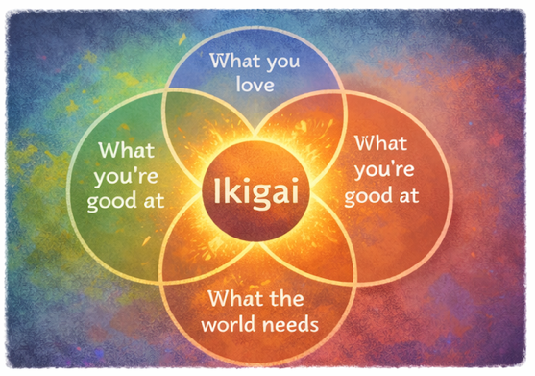
Field | Day/Lesson on Ikigai: Discover your purpose
Title | Ikigai: Twój cel
Text | Ikigai powstaje na styku czterech elementów: tego, co kochasz, w czym jesteś dobra, czego potrzebuje świat i za co możesz otrzymać wynagrodzenie. Nie chodzi o perfekcję, lecz o znalezienie między nimi sensownej harmonii.
Quote | Poczucie celu rodzi się tam, gdzie Twoje talenty spotykają się z potrzebami świata.
Image | 1_AVITEUM_image 6
Video
Subtitle
Multiple choice question
Open question | Jak wygląda Twoje osobiste Ikigai?
List | Kiedy różne elementy są ze sobą spójne, pojawia się motywacja i sens. | Odkrywanie jest częścią podróży.
Last message | Zatrzymaj się na chwilę i spróbuj stworzyć swój własny diagram Ikigai.

Card 7

Field | Day/Lesson on Ikigai: Discover your purpose
Title | Ikigai: Zacznij działać
Text | Świadomość swoich pasji i mocnych stron to dopiero początek – dopiero w działaniu zaczynasz naprawdę rozumieć, co jest dla Ciebie ważne. Wykorzystuj swoje „skarby” w małych, realnych sytuacjach: wspieraj innych, dziel się pomysłami lub podejmuj drobne inicjatywy. To najlepszy sposób, by odkryć, co naprawdę ma wartość.
Quote | Prawdziwy wpływ pojawia się wtedy, gdy przechodzisz od myślenia do działania.
Image | 1_AVITEUM_image 7
Video
Subtitle
Multiple choice question
Open question | Jakie małe działanie możesz podjąć w tym tygodniu, żeby wykorzystać swoje umiejętności?
List | Działanie pozwala odkryć prawdziwą wartość | Małe kroki budują pewność siebie | Doświadczenie przynosi poczucie klarowności.
Last message | Otwierasz drzwi do nowych możliwości i wzrostu.

Card 8 - Outro

Field | Day/Lesson on Ikigai: Discover your purpose
Title | Ikigai: Twoja podróz
Text | Przeszłaś długą drogę i odkryłaś wiele skarbów. Twoje Ikigai tworzy się tam, gdzie spotykają się Twoje pasje, mocne strony, potrzeby świata i realna wartość. Być może nie jest to jeszcze w pełni jasne - i to jest w porządku. Poczucie celu rośnie wraz z dalszą refleksją, działaniem i uczeniem się.
Quote | Twój cel staje się czymś realnym, kiedy zaczynasz go po prostu realizować w codziennym życiu.
Image | 1_AVITEUM_image 8
Video
Subtitle
Multiple choice question | Teraz, kiedy już zastanowiłaś się nad swoim Ikigai, co zrobisz w następnej kolejności? | Poszukam sposobów, aby wnieść mój wkład i wprowadzać małe zmiany. | Poczekam na idealną okazję i wykorzystam ją. | Będę działać nawet jeśli nie mam pewności sukcesu. Nie zawsze muszę być liderką – czasem równie ważne jest dołączenie do innych i wspólne działanie.
Open question
List | Poczucie celu rośnie dzięki namysłowi i działaniu | Spójność daje motywację i poczucie sensu | Twoja podróż prowadzi do celu
Last message | Gratulacje! Twoja podróż ku Ikigai dobiegła końca - teraz zrób kolejny krok i wprowadź Ikigai w życie!

